Закупка cronier-mac
Фото | Наименование | Цена | Кол-во | Сумма
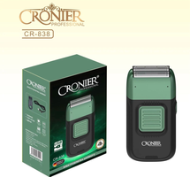 | CR-838 | 900.00 | 10 | 9,000.00
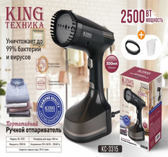 | KC-3315 | 1,200.00 | 4 | 4,800.00
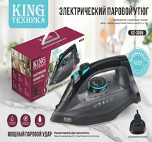 | KC-3059 | 1,350.00 | 8 | 10,800.00
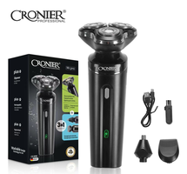 | CR-9096 | 550.00 | 4 | 2,200.00
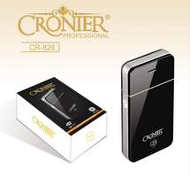 | CR-826 | 300.00 | 3 | 900.00
 | KC-3035 | 1,200.00 | 2 | 2,400.00
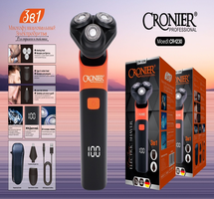 | CR-1230 | 650.00 | 3 | 1,950.00
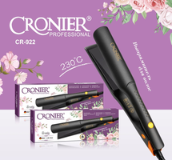 | CR-922 | 850.00 | 2 | 1,700.00
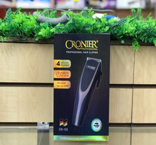 | CR-105 | 600.00 | 2 | 1,200.00
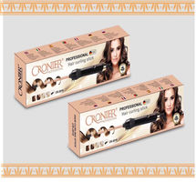 | CR-2018 | 700.00 | 2 | 1,400.00
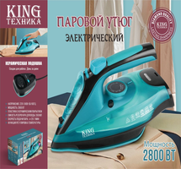 | KC-3043 | 1,450.00 | 1 | 1,450.00
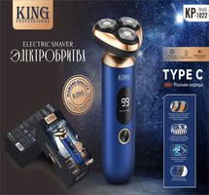 | KP-1022 | 850.00 | 1 | 850.00
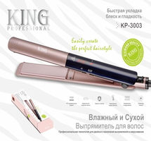 | KP-3003 | 650.00 | 1 | 650.00
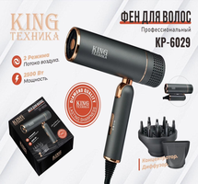 | KP-6029 | 1,150.00 | 1 | 1,150.00
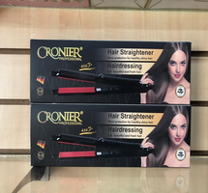 | CR-960 | 450.00 | 1 | 450.00
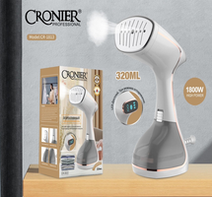 | CR-1813 | 1,200.00 | 1 | 1,200.00
 | CR-109 | 600.00 | 1 | 600.00
 | CR-8805 | 600.00 | 1 | 600.00
Итого: 18 позиций |  |  | 48 | 43,300.00

